Anwendungsinformation DE
Anwendungsinformationen
Im folgenden finden Sie einige Hinweise zur Anwendung dieses Files, sowie zum Kompostierungsprozess an sich.
Das Formular liegt Ihnen als digitale sowie als Druckversion in deutscher und englischer Sprache vor. Die digitale Version verfügt über verschiedene hinterlegte Befehle, die ein Überschreiten bestimmter Grenzwerte sofort anzeigen.
Bei den Mietengaswerten orientieren sich die empfohlenen Grenzwerte an der ÖNORM S 2205 sowie dem ÖWAV RB 518.
CO₂ < 12 Vol.-%
CH₄ < 1 Vol.-%
O₂ min. 7-12 Vol.-%
Geeignete Messgeräte zur Messung von Temperatur und Mietengasen finden sie hier:
https://www.compost-systems.com/de/produkte/messtechnik/temperatur
https://www.compost-systems.com/de/produkte/messtechnik/mietengase
Betrachtet man die nebenstehende Abb. 1 lassen sich folgende Einteilungen der Messpunkte durchführen. Abhängig von der Mietenlänge, werden diese in unterschiedliche Messsektionen eingeteilt (Linien A, B und C). Für längere Mieten (> 75 m) werden drei Messsektionen ausgewählt, für kürzere Mieten (< 75 m) zwei Messsektionen. Falls eine höhere Datendichte gewünscht ist, können auch mehr Messsektionen gewählt werden. Wichtig ist, dass die Messungen an allen Mieten ungefähr entlang der gleichen Linie liegen. Des Weiteren ist unbedignt darauf zu achten, dass genügend Abstand (ca. 5-10 m) zu den Mietenenden genommen wird. Zu nahe Messungen am Mietenende können die Ergebnisse beeinflussen.
Pro Messsektion werden wie in Abb. 2 erkenntlich zwei Messungen durchgeführt. Zum einen wird die Messlanze seitlich, sowie zum anderen auch von der Mietenspitze aus eingeführt. Dies geschieht, da sich die gemessenen Parameter unterschiedlich verhalten. Heiße Luft steigt beispielsweise auf, wie auch CH₄ aufgrund der geringen Dichte. Hier werden demnach im oberen Mietenabschnitt höhere Konzentrationen gemessen.
Zur Bewertung des Feuchtigkeitsgehalts kann eine Faustprobe durchgeführt werden. Dafür nehmen sie eine Handvoll Kompost und drücken diese zusammen. Wenn dabei Wasser zwischen Ihren Fingern austritt, ist der Kompost zu feucht. Öffnen Sie Ihre Hand nun wieder. Zerbröselt der Kompost dabei, ist er zu trocken.
Untenstehend finden Sie des weiteren beispielhafte Verläufe der Temperatur sowie des pH-Wertes. Die rote Trennlinie zwischen der zweiten und dritten Woche stellt hierbei die ungefähre Grenze zwischen Abbau- und Aufbauphase dar.

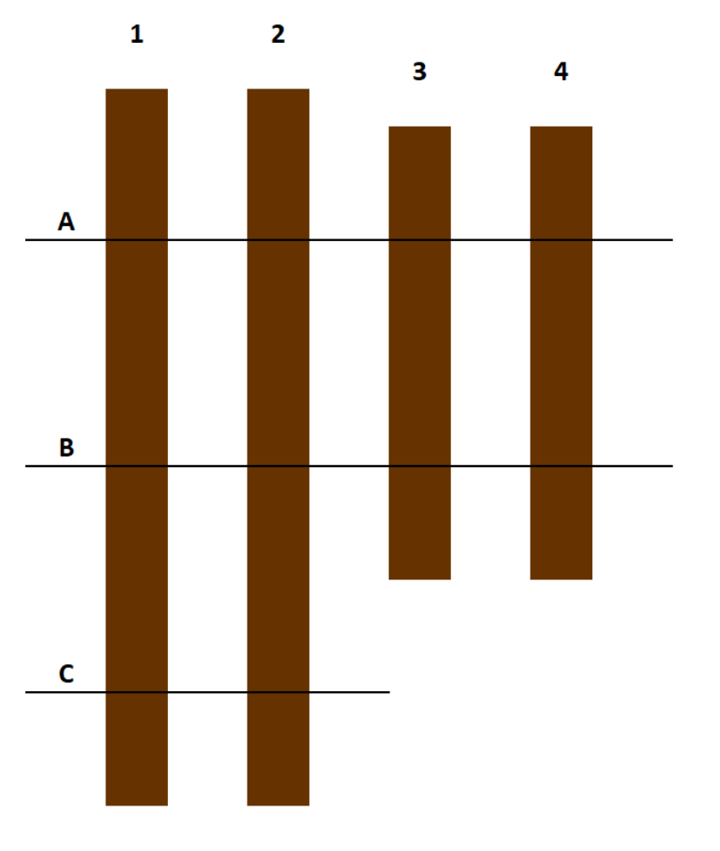

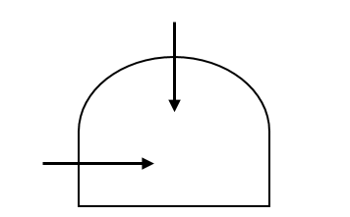

 |  |  | Abb. 1 Schematische Draufsicht auf Mieten mit eingezeichneten Messsektionen | Abb. 2 Schematischer Querschnitt einer Miete mit eingezeichneten Messpunkten

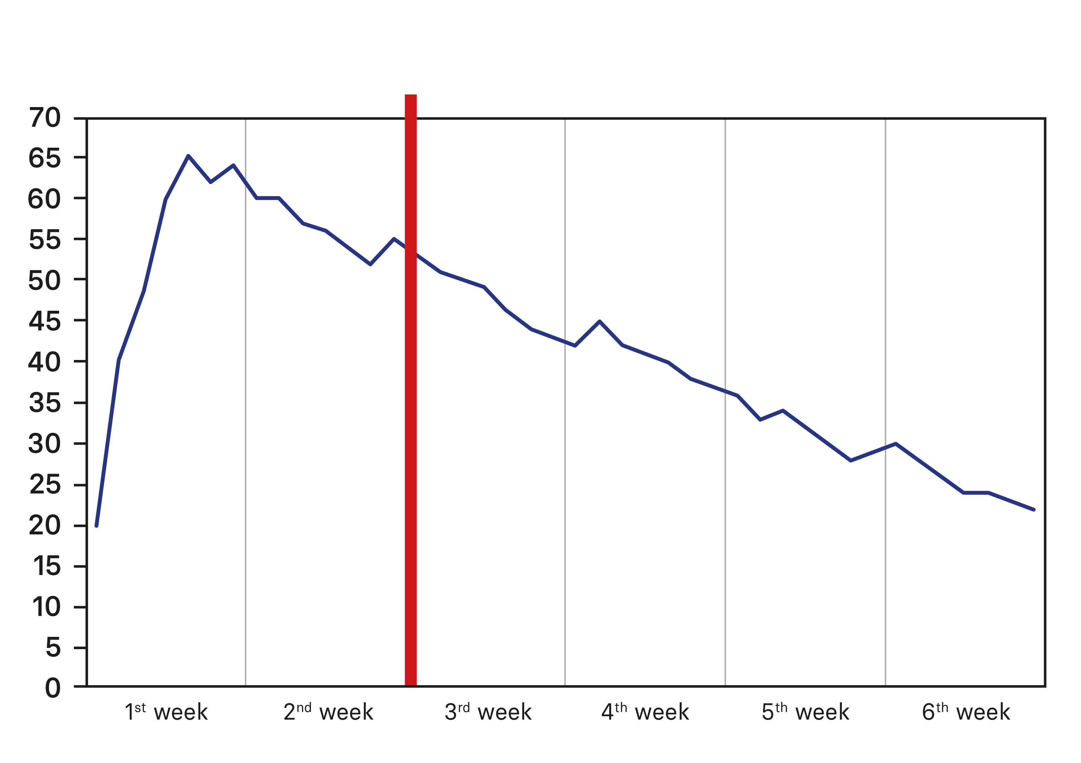
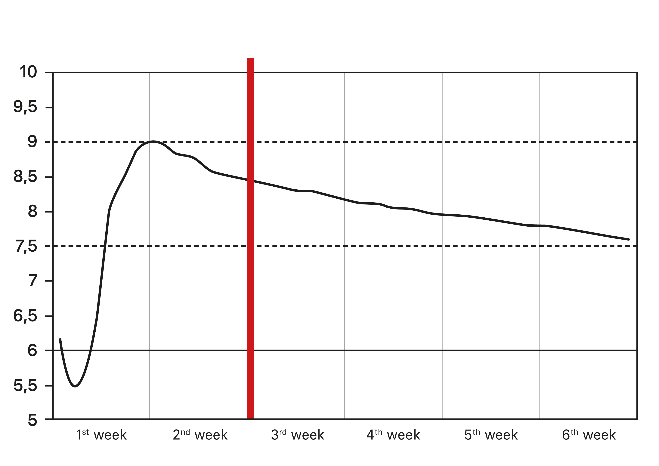

 | Abb. 3 Exemplarischer Temperaturverlauf in einer Kompostmiete über sechs Wochen in °C | Abb. 4 Exemplarischer Verlauf des pH-Wertes während des Kompostierungsprozesses

User Information EN
User information
Below you will find some instructions on how to use this file and on the composting process itself.
The form is available as a digital and print version in German and English. The digital version has various stored functions that immediately indicate if certain limit values are exceeded.
The recommended limit values for windrow gas values are based on ÖNORM S 2205 and ÖWAV RB 518. CO₂ < 12 Vol.-% CH₄ < 1 Vol.-% O₂ min. 7-12 Vol.-%
Suitable measuring devices for measuring temperature and windrow gases can be found here:
https://www.compost-systems.com/de/produkte/messtechnik/temperatur
https://www.compost-systems.com/de/produkte/messtechnik/mietengase
Looking at Fig. 1, the measuring points can be categorised as follows. Depending on the length of the windrow, these are divided into different measuring sections (lines A, B and C). Three measurement sections are selected for longer windrows (> 75 m) and two measurement sections for shorter windrows (< 75 m). If a higher data density is required, more measuring sections can also be selected. It is important that the measurements at all windrows are approximately along the same line. Furthermore, it is essential to ensure that sufficient distance (approx. 5-10 metres) is maintained to the ends of the windrows. Measurements too close to the end of the windrow can influence the results.
As shown in Fig. 2, two measurements are carried out per measuring section. Firstly, the measuring probe is inserted from the side and secondly from the top of the windrow. This is done because the measured parameters behave differently. Hot air, for example, rises, as does CH₄ due to its low density. This means that higher concentrations are measured in the upper section of the windrow.
A squeeze test can be performed to assess the moisture content. To do this, take a handful of compost and squeeze it. If water comes out between your fingers, the compost is too moist. Now open your hand again. If the compost falls apart, it is too dry.
In the following you will also find examples of temperature and pH value curves. The red dividing line between the second and third week represents the approximate boundary between the decomposition and build-up phases.

 |  |  | Fig. 1 Schematic top view of windrows with marked measuring sections | Fig. 2 Schematic cross-section of a windrow with marked measuring points

 | Fig. 3 Exemplary temperature curve in a compost windrow over six weeks in °C | Fig. 4 Exemplary course of the pH value during the composting process

